Solicitud gráfica
 | Área: | Matemáticas |  |  | Fecha:
 | Grado: | 11
 | Título del tema: | Números Reales |  |  | ¿Cuaderno de estudio o recurso? | Cuaderno de Estudio
 | Editor: | Cristhian Bello |  |  |  | M9B

 | Código guión o recurso: | MA_11_01_CO | ← Para determinar este código, visite la hoja de Ayuda
 |  |  |  |  | ESPECIFICACIÓN DE ARCHIVOS A ENTREGAR
Núm. | Archivo Shutterstock o ruta en web | Imagen para: | Tipo | Formato | Nombre imagen SMALL | Tamaño imagen SMALL | Nombre imagen ZOOM | Tamaño imagen ZOOM | Descripción | Observaciones
IMG01 | http://static0.planetasaber.com/encyclopedia/Data/Imagenes/FOTOS/001UHB01.jpg | Cuaderno de Estudio | Ilustración | Horizontal | MA_11_01_CO_IMG01_small | 526 x 370 px | MA_11_01_CO_IMG01_zoom | 800 x 600 px | Gusano sobre una regla. | Ninguna
IMG02 | Ver observaciones | Cuaderno de Estudio | Ilustración | Horizontal | MA_11_01_CO_IMG02_small | 526 x 370 px | MA_11_01_CO_IMG02_zoom | 800 x 600 px |  | En el buscador de contenidos de aula planeta se busco recta real, en la pestaña de banco de contenidos la tercera imagen.
IMG03 | Ver observaciones | Cuaderno de Estudio | Ilustración | Horizontal | MA_11_01_CO_IMG03_small | 526 x 370 px | MA_11_01_CO_IMG03_zoom | 800 x 600 px |  | Indicar para los positivos IR+ e IR- para los reales negativos (IR de números reales)
IMG04 | Ver observaciones | Cuaderno de Estudio | Ilustración | Horizontal | MA_11_01_CO_IMG04_small | 526 x 370 px | MA_11_01_CO_IMG04_zoom | 800 x 600 px |  | Indicar para los positivos IR+ e IR- (IR de números reales)
IMG05 | Ver observaciones | Cuaderno de Estudio | Ilustración | Horizontal | MA_11_01_CO_IMG05_small | 526 x 370 px | MA_11_01_CO_IMG05_zoom | 800 x 600 px |  | Indicar para los positivos IR+ (IR de números reales)
IMG06 | Ver observaciones | Cuaderno de Estudio | Ilustración | Horizontal | MA_11_01_CO_IMG06_small | 526 x 370 px | MA_11_01_CO_IMG06_zoom | 800 x 600 px |  | Indicar para los positivos IR+ e IR- para los reales negativos (IR de números reales)
IMG07 | Ver observaciones | Cuaderno de Estudio | Ilustración | Horizontal | MA_11_01_CO_IMG07_small | 526 x 370 px | MA_11_01_CO_IMG07_zoom | 800 x 600 px |  | Indicar IR- para los reales negativos (IR de números reales)
IMG08 | Ver observaciones | Cuaderno de Estudio | Ilustración | Horizontal | MA_11_01_CO_IMG08_small | 526 x 370 px | MA_11_01_CO_IMG08_zoom | 800 x 600 px | 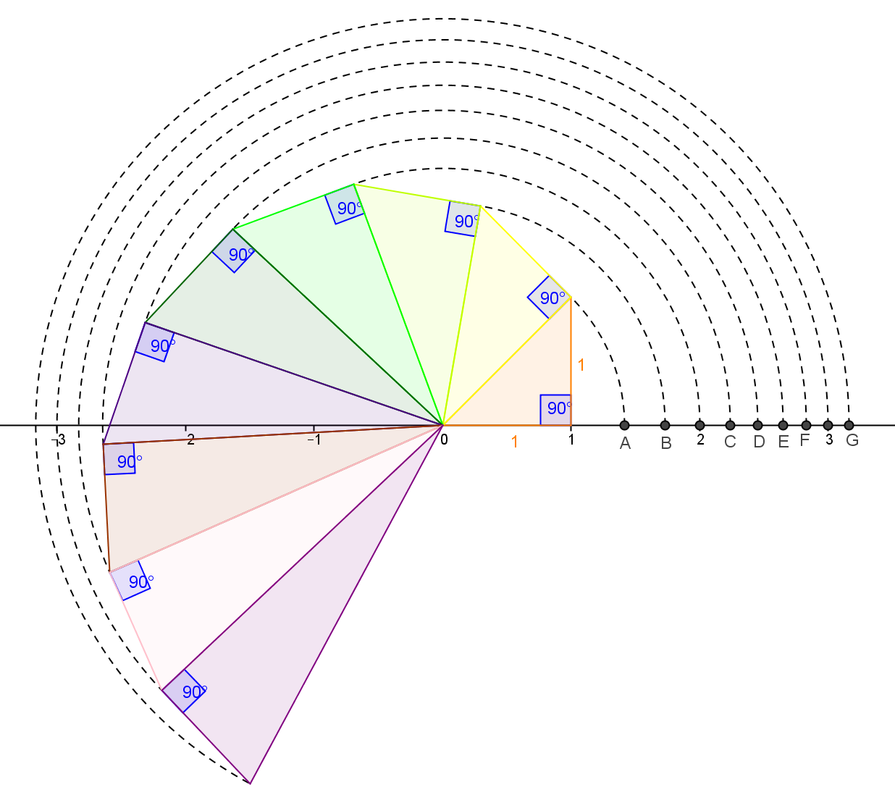 | Remplazar A,B,C, D, E, F, G por las raices cuadradas de 2,3,5, 6,7,8,10
IMG09 | 4 Eso/Matemáticas/Intervalos/Intervalos Acotados Abiertos/primera imagen | Cuaderno de Estudio | Ilustración | Horizontal | MA_11_01_CO_IMG09_small | 526 x 370 px | MA_11_01_CO_IMG09_zoom | 800 x 600 px |  | Se puede hacer una imagen similar que represente el intervalo abierto (a,b), con el fin de que todos los intervalos lleven los mismos diseños.
IMG10 | 4 Eso/Matematicas/Intervalos/Intervalos Acotados Abiertos/segunda imagen | Cuaderno de Estudio | Ilustración | Horizontal | MA_11_01_CO_IMG10_small | 526 x 370 px | MA_11_01_CO_IMG10_zoom | 800 x 600 px |  | Se puede hacer una imagen similar que represente el intervalo abierto (a,infinito), con el fin de que todos los intervalos lleven los mismos diseños.
IMG11 | 4 Eso/Matematicas/Intervalos/Intervalos Acotados Abiertos/tercera imagen | Cuaderno de Estudio | Ilustración | Horizontal | MA_11_01_CO_IMG11_small | 526 x 370 px | MA_11_01_CO_IMG11_zoom | 800 x 600 px |  | Se puede hacer una imagen similar que represente el intervalo abierto (-infinito, b), con el fin de que todos los intervalos lleven los mismos diseños.
IMG12 | 4 Eso/Matematicas/Intervalos/Intervalos Acotados Cerrados | Cuaderno de Estudio | Ilustración | Horizontal | MA_11_01_CO_IMG12_small | 526 x 370 px | MA_11_01_CO_IMG12_zoom | 800 x 600 px |  | Se puede hacer una imagen similar que represente el intervalo cerrado [a, b], con el fin de que todos los intervalos lleven los mismos diseños.
IMG13 | 4 Eso/Matematicas/Intervalos/Intervalos Semiabiertos/primera imagen | Cuaderno de Estudio | Ilustración | Horizontal | MA_11_01_CO_IMG13_small | 526 x 370 px | MA_11_01_CO_IMG13_zoom | 800 x 600 px |  | Se puede hacer una imagen similar que represente el intervalo semiabierto [a, b), con el fin de que todos los intervalos lleven los mismos diseños.
IMG14 | 4 Eso/Matematicas/Intervalos/Intervalos Semiabiertos/segunda imagen | Cuaderno de Estudio | Ilustración | Horizontal | MA_11_01_CO_IMG14_small | 526 x 370 px | MA_11_01_CO_IMG14_zoom | 800 x 600 px |  | Se puede hacer una imagen similar que represente el intervalo semiabierto (a, b], con el fin de que todos los intervalos lleven los mismos diseños.
IMG15 | 4 Eso/Matemáticas/Intervalos/Intervalos Semiabiertos/tercera imagen | Cuaderno de Estudio | Ilustración | Horizontal | MA_11_01_CO_IMG15_small | 526 x 370 px | MA_11_01_CO_IMG15_zoom | 800 x 600 px |  | Se puede hacer una imagen similar que represente el intervalo semiabierto [a, infinito), con el fin de que todos los intervalos lleven los mismos diseños.
IMG16 | 4 Eso/Matemáticas/Intervalos/Intervalos Semiabiertos/cuarta imagen | Cuaderno de Estudio | Ilustración | Horizontal | MA_11_01_CO_IMG16_small | 526 x 370 px | MA_11_01_CO_IMG16_zoom | 800 x 600 px |  | Se puede hacer una imagen similar que represente el intervalo semiabierto (-infinito,b], con el fin de que todos los intervalos lleven los mismos diseños.
IMG17 | http://upload.wikimedia.org/wikipedia/commons/thumb/c/c6/Intervalo_real_22.svg/120px-Intervalo_real_22.svg.png | Cuaderno de Estudio | Ilustración | Horizontal | MA_11_01_CO_IMG17_small | 526 x 370 px | MA_11_01_CO_IMG17_zoom | 800 x 600 px | Tres rectas numericas, con los intervalos:(-∞,4); (-3,15] y (-∞,4)∪(-3,15] respectivamente. | Dibujar una imagen similar, que tenga un diseño parecido a las rectas anteriores.
IMG18 | http://upload.wikimedia.org/wikipedia/commons/thumb/a/a9/Intervalo_real_20.svg/120px-Intervalo_real_20.svg.png | Cuaderno de Estudio | Ilustración | Horizontal | MA_11_01_CO_IMG18_small | 526 x 370 px | MA_11_01_CO_IMG18_zoom | 800 x 600 px | Tres rectas numericas, con los intervalos: (-∞,4); (9,∞) y (-∞,4)∪(9,∞) respectivamente. | Dibujar una imagen similar, que tenga un diseño parecido a las rectas anteriores.
IMG19 | http://upload.wikimedia.org/wikipedia/commons/thumb/f/f6/Intervalo_real_23.svg/120px-Intervalo_real_23.svg.png | Cuaderno de Estudio | Ilustración | Horizontal | MA_11_01_CO_IMG19_small | 526 x 370 px | MA_11_01_CO_IMG19_zoom | 800 x 600 px | Tres rectas numericas, con los intervalos: (-∞,4), (-3,15] y (-∞,4)∩(-3,15] respectivamente. | Dibujar una imagen similar, que tenga un diseño parecido a las rectas anteriores.
IMG20 | http://upload.wikimedia.org/wikipedia/commons/thumb/8/8e/Intervalo_real_21.svg/120px-Intervalo_real_21.svg.png | Cuaderno de Estudio | Ilustración | Horizontal | MA_11_01_CO_IMG20_small | 526 x 370 px | MA_11_01_CO_IMG20_zoom | 800 x 600 px | Tres rectas numericas, con los intervalos: (-∞,4); (9,∞) y(-∞,4)∩(9,∞) respectivamente. | Dibujar una imagen similar, que tenga un diseño parecido a las rectas anteriores.
IMG21 | http://upload.wikimedia.org/wikipedia/commons/thumb/d/d2/Intervalo_03.svg/300px-Intervalo_03.svg.png | Cuaderno de Estudio | Ilustración | Horizontal | MA_11_01_CO_IMG21_small | 526 x 370 px | MA_11_01_CO_IMG21_zoom | 800 x 600 px | Dos rectas numéricas, una con el intervalo [a,b) y otra con su complemento es decir el intervalo (-∞,a)∪[b,∞) | Que el diseño de las rectas sea similar en cada una de las imágenes.
IMG22 | Ver observaciones | Cuaderno de Estudio | Ilustración | Horizontal | MA_11_01_CO_IMG22_small | 526 x 370 px | MA_11_01_CO_IMG22_zoom | 800 x 600 px | Dos rectas numéricas, una con el intervalo (-∞,a] y otra con su complemento es decir el intervalo (a,∞) | Que el diseño de las rectas sea similar en cada una de las imágenes.
IMG23 | http://aulaplaneta.planetasaber.com/encyclopedia/default.asp?idpack=11&idpil=0015EF01&ruta=Buscador | Cuaderno de Estudio | Ilustración | Horizontal | MA_11_01_CO_IMG23_small | 526 x 370 px | MA_11_01_CO_IMG23_zoom | 800 x 600 px |  | La imagen es tomada del banco de contenidos de aula planeta, en el buscador se escribe la frase "recta real", y en la pestaña de banco de contenidos, se da click sobre la primera imagen.
IMG24 | Ver observaciones | Cuaderno de Estudio | Ilustración | Horizontal | MA_11_01_CO_IMG24_small | 526 x 370 px | MA_11_01_CO_IMG24_zoom | 800 x 600 px | Dibujar intervalo abierto (-2,2) en la recta numérica | Que el diseño de las rectas sea similar en cada una de las imágenes.
IMG25 | Ver observaciones | Cuaderno de Estudio | Ilustración | Horizontal | MA_11_01_CO_IMG25_small | 526 x 370 px | MA_11_01_CO_IMG25_zoom | 800 x 600 px |  | Diseñada desde edicion, dibujarla de forma similar a las rectas anteriores
IMG26 | Ver observaciones | Cuaderno de Estudio | Ilustración | Horizontal | MA_11_01_CO_IMG26_small | 526 x 370 px | MA_11_01_CO_IMG26_zoom | 800 x 600 px | Dibujar la union de intervalos (-∞,-2)∪(2,∞) en la recta numérica | Que el diseño de las rectas sea similar en cada una de las imágenes.

